Plantilla
Ficha de Catalogación para los Recursos Educativos publicados en EducaTico -Versión 2- Notas: Cada campo cuenta con una guía para su mejor comprensión, además, se incluyen hojas o pestañas con las categorías de los campos solicitados.
Título | Descripción breve (50 caracteres) | Autor | Materia | Nivel | Usuario | Idioma | Derechos de uso | Tipo de contenido | Tipo de recurso educativo | Temática | Links a recurso externo | Imagen portada | Palabras Clave | Fecha de publicación | Recurso relacionado | Nivel
Reforma de matemáticas: Recursos Libres de matemáticas | Materiales educativos totalmente gratuitos para aprender diversos temas de las matemáticas de la Educación Secundaria de Costa Rica: ejemplos resueltos, prácticas interactivas, videos explicativos y de consulta, recomendaciones de estudio, enlaces de apoyo. | Proyecto Reforma de la Educación Matemática en Costa Rica Ricardo Póveda Vasquez | Matemáticas | I, II Ciclo, III Ciclo, Educación Diversificada | Docentes-Estudiantes-Padre | español | CC-BY-NC-SA | Colección | TC21 | ciencias naturales y matemáticas, matemáticas | https://recursoslibres.reformamatematica.net/circunferencia/ | 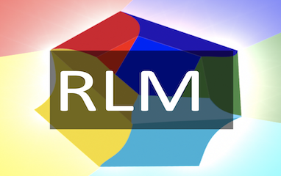 Tamaño 382 x 240 | Reforma de matemáticas: recursos libres, matemáticas, I y II Ciclo,bachilerato, |  | https://recursoslibres.reformamatematica.net/ | Todos
Recursos libres de matemática: circunferencia | Se abordan habilidades específicas relacionadas con la circunferencia. Particularmente, la representación gráfica y la representación algebraica de las circunferencias dados su centro y su radio, así como resolver problemas relacionados con la circunferencia y sus representaciones. | Proyecto Reforma de la Educación Matemática en Costa Rica Ricardo Póveda Vasquez | Matemáticas | Educación Diversificada | Docentes-Estudiantes-Padres | español | CC-BY-NC-SA | Multimedia | TC21 | ciencias naturales y matemáticas, matemáticas, Geometría | https://recursoslibres.reformamatematica.net/circunferencia/ | 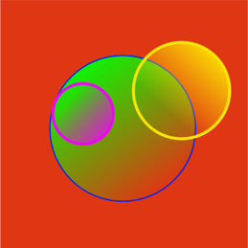 Tamaño 382 x 241 | Reforma de matemáticas: Geometría, Circunferencia,unidad virtuales de aprendizaje, |  | https://recursoslibres.reformamatematica.net/ | 10°
Recursos libres de matemática: circunferencia y rectas | Se abordan habilidades específicas que tienen que ver con la relación de posición entre circunferencias y rectas en el plano. Particularmente, determinar si una recta dada es secante, tangente o exterior a una circunferencia; representar gráfica y algebraicamente rectas secantes, tangentes y exteriores a una circunferencia; aplicar la propiedad que establece que una recta tangente a una circunferencia es perpendicular al radio de la circunferencia en el punto de tangencia. | Proyecto Reforma de la Educación Matemática en Costa Rica Ricardo Póveda Vasquez | Matemáticas | Educación Diversificada | Docentes-Estudiantes-Padres | español | CC-BY-NC-SA | Multimedia | TC21 | ciencias naturales y matemáticas, matemáticas, Geometria | https://recursoslibres.reformamatematica.net/10-g-circunferenciasy-rectas-inicio/ | 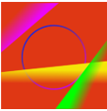 | Reforma de matemáticas: Geometría, Rectas y Circunferencia,unidad virtuales de aprendizaje, |  | https://recursoslibres.reformamatematica.net/ | 10
Recursos libres de matemática: introdución a los polígonos | Se abordan habilidades específicas relacionadas con los elementos básicos de los polígonos, particularmente, determinar las medidas de los ángulos internos y externos de polígonos en diferentes contextos; determinar la medida de la apotema y el radio de polígonos regulares y aplicarlo en diferentes contextos | Proyecto Reforma de la Educación Matemática en Costa Rica Ricardo Póveda Vasquez | Matemáticas | Educación Diversificada | Docentes-Estudiantes-Padres | español | CC-BY-NC-SA | Multimedia | TC21 | ciencias naturales y matemáticas, matemáticas, Geometria | https://recursoslibres.reformamatematica.net/introduccion-a-los-poligonos/ | 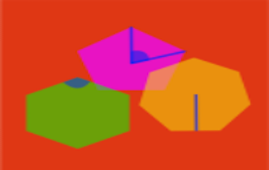 | Reforma de matemáticas: Geometría, Polígonos,unidad virtuales de aprendizaje, |  | https://recursoslibres.reformamatematica.net/ | 10
Recursos libres de matemática: polígonos | Se abordan habilidades específicas relacionadas con el cálculo de áreas y perímetros de figuras poligonales, tales como: determinar la medida de perímetros y áreas de polígonos en diferentes contextos; determinar la medida de la apotema y el radio de polígonos regulares y aplicarlo en diferentes contextos; calcular perímetros y áreas de polígonos no regulares utilizando un sistema de coordenadas rectangulares. Además, resolver problemas que involucren polígonos y sus diversos elementos | Proyecto Reforma de la Educación Matemática en Costa Rica Ricardo Póveda Vasquez | Matemáticas | Educación Diversificada | Docentes-Estudiantes-Padres | español | CC-BY-NC-SA | Multimedia | TC21 | ciencias naturales y matemáticas, matemáticas, Geometria | https://recursoslibres.reformamatematica.net/poligonos/ | 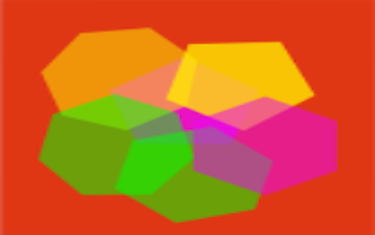 | Reforma de matemáticas: Geometría, Polígonos,unidad virtuales de aprendizaje, |  | https://recursoslibres.reformamatematica.net/ | 10
Recursos libres de matemática: esfera | Se aborda uno de los aspectos de la visualización espacial mediante el estudio de la esfera. En particular las habilidades específicas: identificar el radio y el diámetro de una esfera y determinar qué figuras se obtienen mediante secciones planas de una esfera o un cilindro y características métricas de ellas. | Proyecto Reforma de la Educación Matemática en Costa Rica Ricardo Póveda Vasquez | Matemáticas | Educación Diversificada | Docentes-Estudiantes-Padres | español | CC-BY-NC-SA | Multimedia | TC21 | ciencias naturales y matemáticas, matemáticas, Geometria | https://recursoslibres.reformamatematica.net/esfera/ | 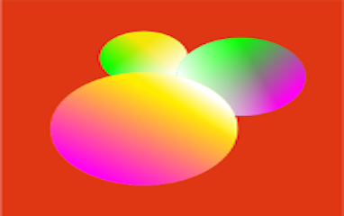 | Reforma de matemáticas: Geometría, Esferas,unidad virtuales de aprendizaje, |  | https://recursoslibres.reformamatematica.net/ | 10
Recursos libres de matemática: cilindro | Se aborda uno de los aspectos de la visualización espacial mediante el estudio del cilindro. En particular las habilidades específicas: identificar la superficie lateral, las bases, la altura, el radio y el diámetro de un cilindro circular recto y determinar qué figuras se obtienen mediante secciones planas de una esfera o un cilindro y características métricas de ellas. | Proyecto Reforma de la Educación Matemática en Costa Rica Ricardo Póveda Vasquez | Matemáticas | Educación Diversificada | Docentes-Estudiantes-Padres | español | CC-BY-NC-SA | Multimedia | TC21 | ciencias naturales y matemáticas, matemáticas, Geometria | https://recursoslibres.reformamatematica.net/cilindro/ | 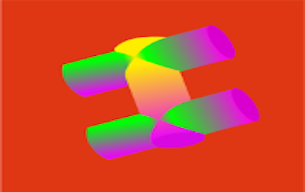 | Reforma de matemáticas: Geometría, Cilindros,unidad virtuales de aprendizaje, |  | https://recursoslibres.reformamatematica.net/ | 10
Recursos libres de matemática: aproximación | La habilidad específica que se aborda es la estimación de perímetros y áreas de figuras planas no poligonales utilizando un sistema de coordenadas rectangulares. En general, se emplean cuadrículas que simulan sistema de coordenadas cartesianas. | Proyecto Reforma de la Educación Matemática en Costa Rica Ricardo Póveda Vasquez | Matemáticas | Educación Diversificada | Docentes-Estudiantes-Padres | español | CC-BY-NC-SA | Multimedia | TC21 | ciencias naturales y matemáticas, matemáticas, Geometria | https://recursoslibres.reformamatematica.net/aproximacion_areas-2/ | 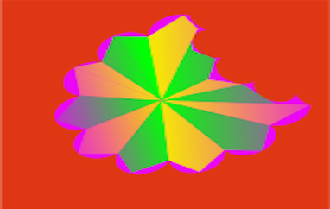 | Reforma de matemáticas: Geometría, Aproximación,unidad virtuales de aprendizaje, |  | https://recursoslibres.reformamatematica.net/ | 10
Recursos libres de matemática: introdución a las funciones | Se introducen los conceptos básicos de las funciones: dominio, codominio, rango, imagen, preimagen, crecimiento y decrecimiento, entre otros. También se explica con detalle cuando una relación es una función y las diferentes representaciones de esta. | Proyecto Reforma de la Educación Matemática en Costa Rica Ricardo Póveda Vasquez | Matemáticas | Educación Diversificada | Docentes-Estudiantes-Padres | español | CC-BY-NC-SA | Multimedia | TC21 | ciencias naturales y matemáticas, matemáticas, Relaciones y Álgebra | https://recursoslibres.reformamatematica.net/10-ra-introduccion-a-las-funciones-inicio/ | 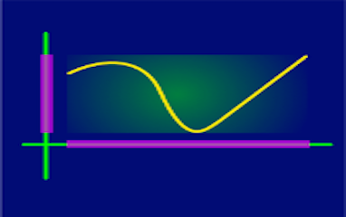 | Reforma de matemáticas: Funciones,unidad virtuales de aprendizaje, |  | https://recursoslibres.reformamatematica.net/ | 10
Recursos libres de matemática: composición de funciones | Se aborda el concepto de composición de funciones. Se enfatiza en la importancia de analizar los dominios y rangos de las funciones involucradas, lo cual permite determinar si se puede es factible o no realizar la composición de funciones. Se utilizan diversas representaciones de las funciones en el proceso de determinar la composición. | Proyecto Reforma de la Educación Matemática en Costa Rica Ricardo Póveda Vasquez | Matemáticas | Educación Diversificada | Docentes-Estudiantes-Padres | español | CC-BY-NC-SA | Multimedia | TC21 | ciencias naturales y matemáticas, matemáticas, Relaciones y Álgebra | https://recursoslibres.reformamatematica.net/10-ra-composicion-de-funciones/ | 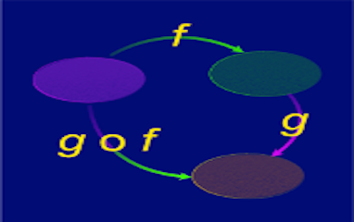 | Reforma de matemáticas: Funciones, Composición de funciones,unidad virtuales de aprendizaje, |  | https://recursoslibres.reformamatematica.net/ | 10
Recursos libres de matemática: función lineal | . A través de un problema sobre ingresos y costos, se explica la definición y características de la función lineal de la forma f:R->R, f(x)=mx+b | Proyecto Reforma de la Educación Matemática en Costa Rica Ricardo Póveda Vasquez | Matemáticas | Educación Diversificada | Docentes-Estudiantes-Padres | español | CC-BY-NC-SA | Multimedia | TC21 | ciencias naturales y matemáticas, matemáticas, Relaciones y Álgebra | https://recursoslibres.reformamatematica.net/funcion-lineal-2/ | 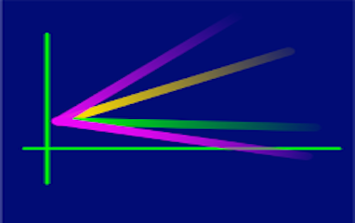 | Reforma de matemáticas: Funciones, Función lineal,unidad virtuales de aprendizaje, |  | https://recursoslibres.reformamatematica.net/ | 10
Recursos libres de matemática: función cuadrática | Se brindan diversos recursos para la comprensión y aplicación de la definición y características de la función cuadrática de la forma f:R->R, f(x)=ax^2+bx+c | Proyecto Reforma de la Educación Matemática en Costa Rica Ricardo Póveda Vasquez | Matemáticas | Educación Diversificada | Docentes-Estudiantes-Padres | español | CC-BY-NC-SA | Multimedia | TC21 | ciencias naturales y matemáticas, matemáticas, Relaciones y Álgebra | https://recursoslibres.reformamatematica.net/10-ra-funcion-cuadratica-inicio/ |  | Reforma de matemáticas: Funciones, Función Cuadrática,unidad virtuales de aprendizaje, |  | https://recursoslibres.reformamatematica.net/ | 10
Recursos libres de matemática: sistema de ecuaciones | Se aborda la definición y la resolución de sistemas de dos ecuaciones lineales con dos incógnitas a través de diferentes métodos, para utilizarlo en la resolución de problemas. | Proyecto Reforma de la Educación Matemática en Costa Rica Ricardo Póveda Vasquez | Matemáticas | Educación Diversificada | Docentes-Estudiantes-Padres | español | CC-BY-NC-SA | Multimedia | TC21 | ciencias naturales y matemáticas, matemáticas, Relaciones y Álgebra | https://recursoslibres.reformamatematica.net/sistemas-de-ecuaciones/ | 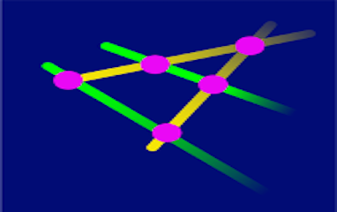 | Reforma de matemáticas: Sistemas de ecuaciones,unidad virtuales de aprendizaje, |  | https://recursoslibres.reformamatematica.net/ | 10
Recursos libres de matemática: representaciones | Se ofrecen recursos para comprender el uso e interpretación de diferentes tipos de representaciones (gráficas y tabulares) en la resolución de problemas estadísticos. | Proyecto Reforma de la Educación Matemática en Costa Rica Ricardo Póveda Vasquez | Matemáticas | Educación Diversificada | Docentes-Estudiantes-Padres | español | CC-BY-NC-SA | Multimedia | TC21 | ciencias naturales y matemáticas, matemáticas, Estadística y Probabilidad | https://recursoslibres.reformamatematica.net/representaciones/ | 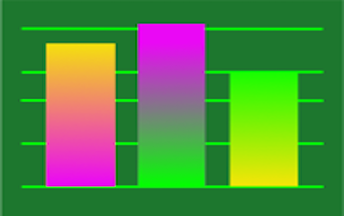 | Reforma de matemáticas: Estadística, Representaciones,unidad virtuales de aprendizaje, |  | https://recursoslibres.reformamatematica.net/ | 10
Recursos libres de matemática: media ponderada | Se aborda el cálculo e interpretación del promedio ponderado en la resolución de problemas estadísticos donde los grupos de datos tienen pesos relativos (o ponderación) diferentes entre sí, o cuando los datos se encuentran agrupados en una distribución de frecuencias. | Proyecto Reforma de la Educación Matemática en Costa Rica Ricardo Póveda Vasquez | Matemáticas | Educación Diversificada | Docentes-Estudiantes-Padres | español | CC-BY-NC-SA | Multimedia | TC21 | ciencias naturales y matemáticas, matemáticas, Estadística y Probabilidad | https://recursoslibres.reformamatematica.net/rmedia-ponderada/ | 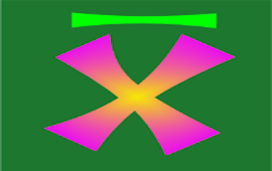 | Reforma de matemáticas: Estadística, Media Ponderada,unidad virtuales de aprendizaje, |  | https://recursoslibres.reformamatematica.net/ | 10
Recursos libres de matemática: mediana y cuartiles | Se aborda el cálculo e interpretación de la mediana y los cuartiles como medidas de posición que permiten resumir un grupo de datos en problemas estadísticos. | Proyecto Reforma de la Educación Matemática en Costa Rica Ricardo Póveda Vasquez | Matemáticas | Educación Diversificada | Docentes-Estudiantes-Padres | español | CC-BY-NC-SA | Multimedia | TC21 | ciencias naturales y matemáticas, matemáticas, Estadística y Probabilidad | https://recursoslibres.reformamatematica.net/mediana-cuartiles/ | 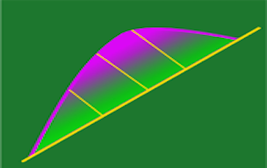 | Reforma de matemáticas: Estadística, Mediana y. cuadrtiles,unidad virtuales de aprendizaje, |  | https://recursoslibres.reformamatematica.net/ | 10
Recursos libres de matemática: Axiomas de probabilidad | Se brindan diversos recursos para la comprensión y utilización de los axiomas de probabilidad no solo en experimentos aleatorios, sino también en la resolución de problemas que involucran situaciones de incertidumbre. | Proyecto Reforma de la Educación Matemática en Costa Rica Ricardo Póveda Vasquez | Matemáticas | Educación Diversificada | Docentes-Estudiantes-Padres | español | CC-BY-NC-SA | Multimedia | TC21 | ciencias naturales y matemáticas, matemáticas, Estadística y Probabilidad | https://recursoslibres.reformamatematica.net/def-axio-probabilidad/ | 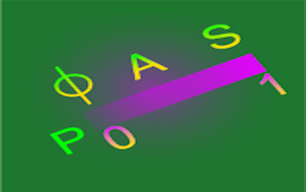 | Reforma de matemáticas: Probabilidad, Axiomas de Probabilidad,unidad virtuales de aprendizaje, |  | https://recursoslibres.reformamatematica.net/ | 10
Recursos libres de matemática: propiedades de probabilidad | Se brindan diversos recursos para la comprensión y utilización de la probabilidad de la unión y la probabilidad del complemento en la resolución de problemas vinculados con fenómenos aleatorios, favoreciendo la toma de decisiones en situaciones de incertidumbre. | Proyecto Reforma de la Educación Matemática en Costa Rica Ricardo Póveda Vasquez | Matemáticas | Educación Diversificada | Docentes-Estudiantes-Padres | español | CC-BY-NC-SA | Multimedia | TC21 | ciencias naturales y matemáticas, matemáticas, Estadística y Probabilidad | https://recursoslibres.reformamatematica.net/propiedades-probabilidad/ | 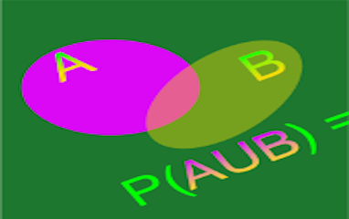 | Reforma de matemáticas: Probabilidad, Propiedades de Probabilidad,unidad virtuales de aprendizaje, |  | https://recursoslibres.reformamatematica.net/ | 10
Recursos libres de matemática: cono | Se aborda uno de los aspectos de la visualización espacial mediante el estudio del cono. En particular las habilidades específicas: identificar la superficie lateral, la base, la altura, el radio y el diámetro de la base y el vértice de un cono circular recto; determinar qué figura se obtienen mediante secciones planas de un cono circular recto y características métricas de ellas; plantear y resolver problemas que involucren secciones de un cono mediante planos paralelos a la base. | Proyecto Reforma de la Educación Matemática en Costa Rica Ricardo Póveda Vasquez | Matemáticas | Educación Diversificada | Docentes-Estudiantes-Padres | español | CC-BY-NC-SA | Multimedia | TC21 | ciencias naturales y matemáticas, matemáticas, Geometria | https://recursoslibres.reformamatematica.net/cono-2/ |  | Reforma de matemáticas: Geometría, cono,unidad virtuales de aprendizaje, |  | https://recursoslibres.reformamatematica.net/ | 11
Recursos libres de matemática: secciones plana del cono | Se profundiza en el estudio del cono como uno de los aspectos de la visualización espacial y se trabaja con la habilidad específica de reconocer elipses, parábolas e hipérbolas en diferentes contextos. | Proyecto Reforma de la Educación Matemática en Costa Rica Ricardo Póveda Vasquez | Matemáticas | Educación Diversificada | Docentes-Estudiantes-Padres | español | CC-BY-NC-SA | Multimedia | TC22 | ciencias naturales y matemáticas, matemáticas, Geometria | https://recursoslibres.reformamatematica.net/secciones-planas-del-cono-inicio-del-tema/ | 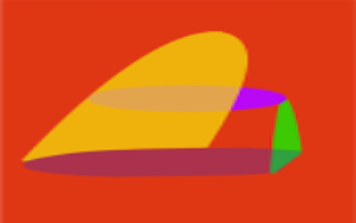 | Reforma de matemáticas: Geometría, Secciones planas del Cono,unidad virtuales de aprendizaje, |  | https://recursoslibres.reformamatematica.net/ | 11
Recursos libres de matemática: homotecias | Se abordan ideas relacionadas con homotecias, el tema está inscrito en el estudio de diversas transformaciones en el plano. La habilidad específica trabajada corresponde a resolver problemas relacionados con diversas transformaciones en el plano. | Proyecto Reforma de la Educación Matemática en Costa Rica Ricardo Póveda Vasquez | Matemáticas | Educación Diversificada | Docentes-Estudiantes-Padres | español | CC-BY-NC-SA | Multimedia | TC22 | ciencias naturales y matemáticas, matemáticas, Geometria | https://recursoslibres.reformamatematica.net/homotecias/ | 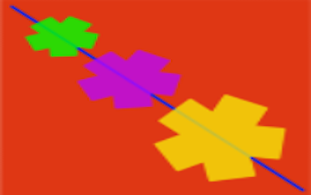 | Reforma de matemáticas: Geometría,Homotecias,unidad virtuales de aprendizaje, |  | https://recursoslibres.reformamatematica.net/ | 11
Recursos libres de matemática: simetrías | Se abordan habilidades específicas relacionadas con el tema de Simetría, tales como: determinar ejes de simetría en figuras simétricas; identificar elementos homólogos en figuras que presentan simetría axial; trazar figuras geométricas utilizando un sistema de ejes coordenados en el plano. En general, resolver problemas relacionados con la simetría axial | Proyecto Reforma de la Educación Matemática en Costa Rica Ricardo Póveda Vasquez | Matemáticas | Educación Diversificada | Docentes-Estudiantes-Padres | español | CC-BY-NC-SA | Multimedia | TC22 | ciencias naturales y matemáticas, matemáticas, Geometria | https://recursoslibres.reformamatematica.net/simetria/ | 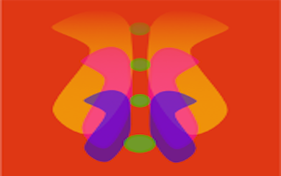 | Reforma de matemáticas: Geometría, Simetrías,unidad virtuales de aprendizaje, |  | https://recursoslibres.reformamatematica.net/ | 11
Recursos libres de matemática: reflexiones | Se abordan habilidades específicas relacionadas con el tema de Reflexiones, tales como: aplicar el concepto de traslación, homotecia, reflexión y rotación para determinar qué figuras se obtienen a partir de figuras dadas; identificar elementos de las figuras geométricas que aparecen invariantes bajo reflexiones o rotaciones; trazar la imagen reflejada de una figura dada con respecto a una recta; determinar el punto imagen de puntos dados mediante una transformación. En general, resolver problemas relacionados con diversas transformaciones en el plano. | Proyecto Reforma de la Educación Matemática en Costa Rica Ricardo Póveda Vasquez | Matemáticas | Educación Diversificada | Docentes-Estudiantes-Padres | español | CC-BY-NC-SA | Multimedia | TC22 | ciencias naturales y matemáticas, matemáticas, Geometria | https://recursoslibres.reformamatematica.net/11-g-reflexiones-inicio-estudiantes/ | 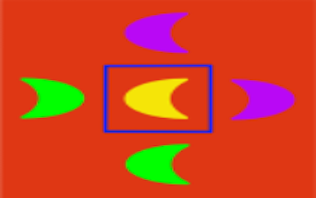 | Reforma de matemáticas: Geometría, Reflexiones,unidad virtuales de aprendizaje, |  | https://recursoslibres.reformamatematica.net/ | 11
Recursos libres de matemática: rotaciones | Se abordan habilidades específicas relacionadas con el tema de Rotaciones, tales como: aplicar el concepto de traslación, homotecia, reflexión y rotación para determinar qué figuras se obtienen a partir de figuras dadas; determinar el punto imagen de puntos dados mediante una transformación. En general, resolver problemas relacionados con diversas transformaciones en el plano. | Proyecto Reforma de la Educación Matemática en Costa Rica Ricardo Póveda Vasquez | Matemáticas | Educación Diversificada | Docentes-Estudiantes-Padres | español | CC-BY-NC-SA | Multimedia | TC22 | ciencias naturales y matemáticas, matemáticas, Geometria | https://recursoslibres.reformamatematica.net/rotaciones/ | 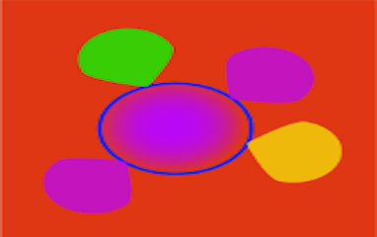 | Reforma de matemáticas: Geometría, Rotaciones,unidad virtuales de aprendizaje, |  | https://recursoslibres.reformamatematica.net/ | 11
Recursos libres de matemática: función inversa | Se brindan recursos sobre el concepto e importancia de la función inversa para poder definir otras funciones matemáticas. Además, se explica la propiedad de una función y su inversa al graficarlas en un mismo sistema de coordenadas | Proyecto Reforma de la Educación Matemática en Costa Rica Ricardo Póveda Vasquez | Matemáticas | Educación Diversificada | Docentes-Estudiantes-Padres | español | CC-BY-NC-SA | Multimedia | TC22 | ciencias naturales y matemáticas, matemáticas, Relaciones y Álgebra | https://recursoslibres.reformamatematica.net/funcion-inversa/ | 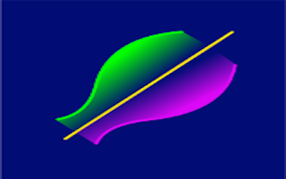 | Reforma de matemáticas: Funciones, Función inversa,unidad virtuales de aprendizaje, |  | https://recursoslibres.reformamatematica.net/ | 11
Recursos libres de matemática: función exponencial | Se explica con detalle como construir y utilizar un modelo exponencial a partir de ciertos datos sobre el crecimiento poblacional. Se trabaja la función exponencial. | Proyecto Reforma de la Educación Matemática en Costa Rica Ricardo Póveda Vasquez | Matemáticas | Educación Diversificada | Docentes-Estudiantes-Padres | español | CC-BY-NC-SA | Multimedia | TC22 | ciencias naturales y matemáticas, matemáticas, Relaciones y Álgebra | https://recursoslibres.reformamatematica.net/funcion-exponenencial-inicio/ | 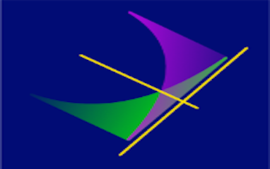 | Reforma de matemáticas: Funciones, Función exponencial,unidad virtuales de aprendizaje, |  | https://recursoslibres.reformamatematica.net/ | 11
Recursos libres de matemática: función logarítmica | A través del uso de la Historia de la Matemáticas, se explica el surgimiento de los logaritmos y su importancia para el cálculo de grandes cantidades. También se explica las características de la función logarítmica. | Proyecto Reforma de la Educación Matemática en Costa Rica Ricardo Póveda Vasquez | Matemáticas | Educación Diversificada | Docentes-Estudiantes-Padres | español | CC-BY-NC-SA | Multimedia | TC22 | ciencias naturales y matemáticas, matemáticas, Relaciones y Álgebra | https://recursoslibres.reformamatematica.net/funcion-logaritmica/ | 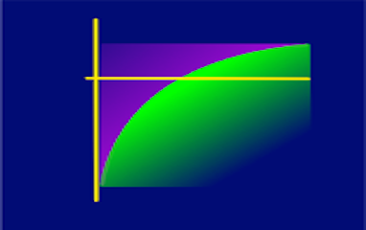 | Reforma de matemáticas: Funciones, Función logarítmica,unidad virtuales de aprendizaje, |  | https://recursoslibres.reformamatematica.net/ | 11
Recursos libres de matemática: modelización | En esta UVA se explica como determinado comportamiento de ciertos datos en una situación de contexto real, permite modelar dicha situación a través de una función lineal, exponencial, logarítmica, cuadrática o raíz cuadrada. | Proyecto Reforma de la Educación Matemática en Costa Rica Ricardo Póveda Vasquez | Matemáticas | Educación Diversificada | Docentes-Estudiantes-Padres | español | CC-BY-NC-SA | Multimedia | TC22 | ciencias naturales y matemáticas, matemáticas, Relaciones y Álgebra | https://recursoslibres.reformamatematica.net/modelizacion/ | 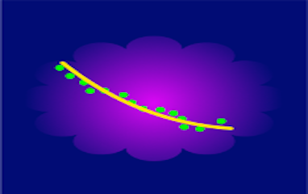 | Reforma de matemáticas: Funciones, Modelización,unidad virtuales de aprendizaje, |  | https://recursoslibres.reformamatematica.net/ | 11
Recursos libres de matemática: diagrama de cajas | Se aborda el uso e interpretación de los diagramas de cajas para comparar la posición y la variabilidad de grupos de datos en problemas estadísticos. | Proyecto Reforma de la Educación Matemática en Costa Rica Ricardo Póveda Vasquez | Matemáticas | Educación Diversificada | Docentes-Estudiantes-Padres | español | CC-BY-NC-SA | Multimedia | TC22 | ciencias naturales y matemáticas, matemáticas, Estadística y Probabilidad | https://recursoslibres.reformamatematica.net/11_ep_diagramacajas_inicio-principal/ | 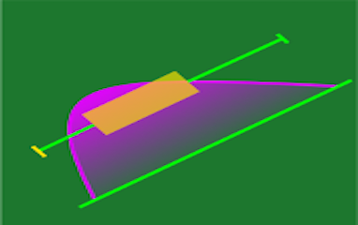 | Reforma de matemáticas: Estadística, Diagrama de Cajas,unidad virtuales de aprendizaje, |  | https://recursoslibres.reformamatematica.net/ | 11
Recursos libres de matemática: medidas relativas | Se brindan recursos para el uso e interpretación de las medidas relativas (porcentajes, estandarización y el coeficiente de variación) para comparar la posición y variabilidad de dos o más grupos de datos en problemas estadísticos. | Proyecto Reforma de la Educación Matemática en Costa Rica Ricardo Póveda Vasquez | Matemáticas | Educación Diversificada | Docentes-Estudiantes-Padres | español | CC-BY-NC-SA | Multimedia | TC22 | ciencias naturales y matemáticas, matemáticas, Estadística y Probabilidad | https://recursoslibres.reformamatematica.net/11_ep_medidasrelativas_inicio/ | 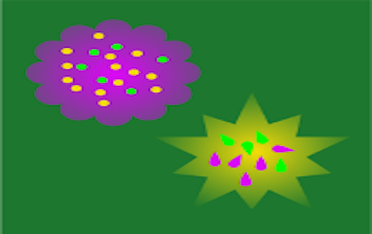 | Reforma de matemáticas: Estadística, Medidas relativas,unidad virtuales de aprendizaje, |  | https://recursoslibres.reformamatematica.net/ | 11
Recursos libres de matemática: recorrido intercuartíilico | Se brindan recursos para el uso e interpretación del recorrido y del recorrido intercuartílico para resumir la variabilidad de un grupo de datos en problemas estadísticos. | Proyecto Reforma de la Educación Matemática en Costa Rica Ricardo Póveda Vasquez | Matemáticas | Educación Diversificada | Docentes-Estudiantes-Padres | español | CC-BY-NC-SA | Multimedia | TC22 | ciencias naturales y matemáticas, matemáticas, Estadística y Probabilidad | https://recursoslibres.reformamatematica.net/recorrido-intercuartilico/ | 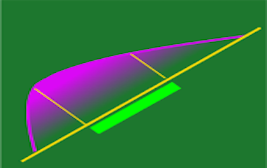 | Reforma de matemáticas: Estadística, Recorrido intercuartílico,unidad virtuales de aprendizaje, |  | https://recursoslibres.reformamatematica.net/ | 11
Recursos libres de matemática: Variancia y desviación estándar | Se brindan recursos para el uso e interpretación de la variancia y desviación estándar para resumir la variabilidad de un grupo de datos en problemas estadísticos. | Proyecto Reforma de la Educación Matemática en Costa Rica Ricardo Póveda Vasquez | Matemáticas | Educación Diversificada | Docentes-Estudiantes-Padres | español | CC-BY-NC-SA | Multimedia | TC22 | ciencias naturales y matemáticas, matemáticas, Estadística y Probabilidad | https://recursoslibres.reformamatematica.net/variancia-y-desviacion-estandar/ | 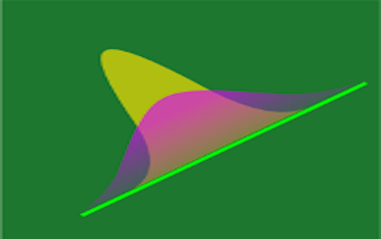 | Reforma de matemáticas: Estadística, Variancia y desviación estándar,unidad virtuales de aprendizaje, |  | https://recursoslibres.reformamatematica.net/ | 11

